表紙
オーナー様管理台帳（ＣＲＭ）
詳細設計書

サブシステム名： |  | 共通

機 能 名： |  | 共通機能

 | 最終更新日 |  | ： | 2016/10/19

 | 最 終 版 数 |  | ： | 1.3

画面遷移
カテゴリ |  | 詳細設計書 | オーナー様管理台帳（ＣＲＭ） |  | 作成者 | 李 煜周 | 作成日 | 2015-05-04 | 版番
サブシステム |  | 共通 | 共通機能 |  | 更新者 | 李 煜周 | 更新日 | 2015-11-18 | 1.1
ＩＤ |  |  | 名称 | 画面遷移

 | ページヘッダ

ページヘッダ
ID：CRMG000000
ログイン
［ログアウト］リンク

ID:CRMG010100
トップページ（一般ユーザ）
［CRM］LOGO リンク

画面遷移
ポップアップ

 | トップページ左メニュー処理

トップページ左メニュー

[事業所の一覧へ戻る
]ボタン
ID:CRMG010300
トップページ（本社、ブロック担当）

[ブロック名]リンク

ID:CRMG010100
トップページ（一般ユーザ）
表示順の変更

絞込み検索

ID:CRMG010200
(トップページ(地図で表示))
地図で表示

画面遷移
ポップアップ

 | オーナー情報左メニュー処理

オーナー情報左メニュー

[オーナー様情報]

ID:CRMG020100
オーナー様基本情報
[基本情報]リンク

ID:CRMG020200
所有不動産情報
[所有不動産情報]リンク

[物件情報N] ※１

[物件基本情報]リンク
ID:CRMG030100
物件基本情報

ID:CRMG030300
入居者募集状況
[入居者募集状況]リンク

画面遷移
ポップアップ

オーナー情報左メニュー

[物件経営状況 N] ※１

ID:CRMG040100
借入状況
[借入状況]リンク

ID:CRMG040200
収支状況
[収支状況]リンク

ID:CRMG040300
入居率推移
[入居率推移]リンク

[経営代行更新情報
]リンク
ID:CRMG040400
経営代行更新情報

ID:CRMG010100
トップページ（一般ユーザ）
[トップページへ戻る]
リンク

画面遷移
ポップアップ

画面レイアウト
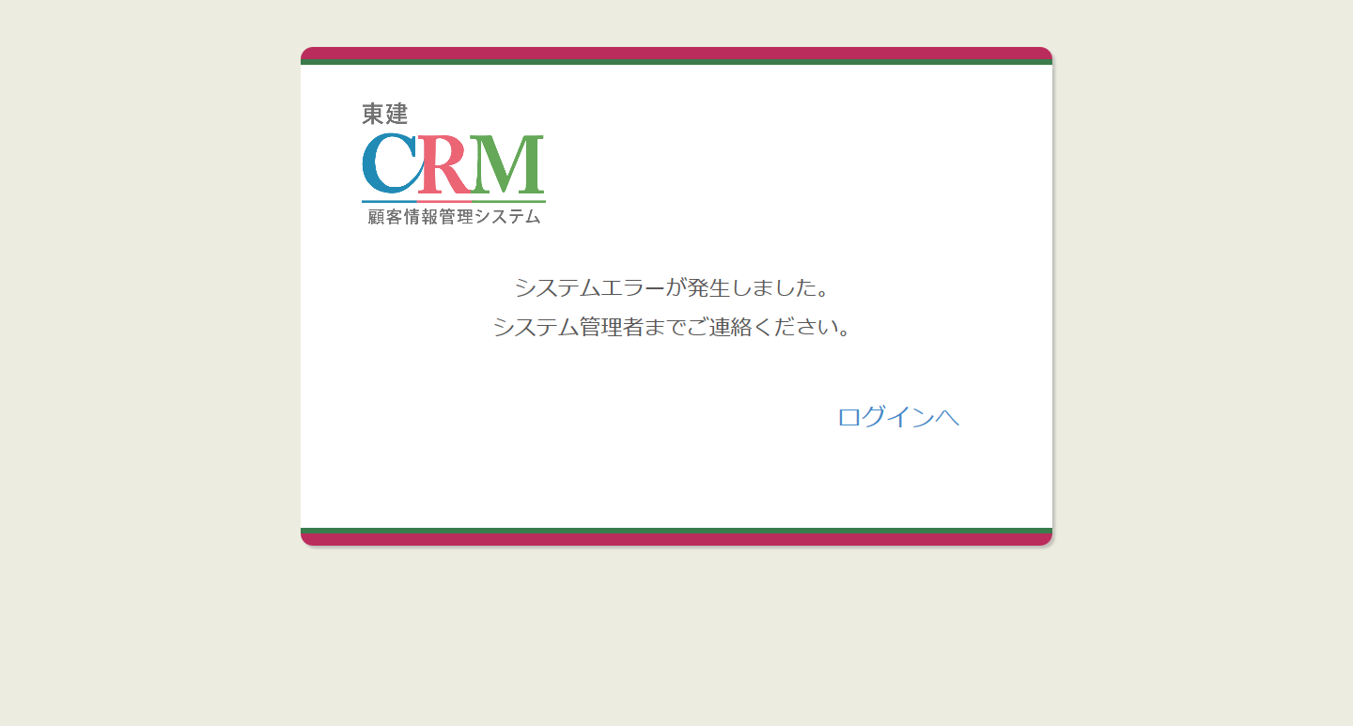
カテゴリ |  |  |  | 詳細設計書 | オーナー様管理台帳（ＣＲＭ） |  |  |  |  | 作成者 | 李 煜周 | 作成日 | 2015-05-04 | 版番
サブシステム |  |  |  | 共通 | 共通機能 |  |  |  |  | 更新者 | 郭龍 | 更新日 | 2016-10-12 | 1.3
ＩＤ |  |  |  |  | 名称 |  | 画面レイアウト

 |  | ページヘッダ

 |  | トップページ左メニュー

 |  |  | 本社 |  |  | ブロック |  |  | 一般ユーザ

 |  | オーナー情報左メニュー |  |  |  |  |  | ボタン「ページの先頭へ」

 | 共通エラー画面

処理フロー
カテゴリ |  | 詳細設計書 |  | オーナー様管理台帳（ＣＲＭ） |  | 作成者 | 李 煜周 | 作成日 | 2015-05-04 | 版番
サブシステム |  | 共通 |  | 共通機能 |  | 更新者 | 郭龍 | 更新日 | 2016-10-12 | 1.3
ＩＤ |  |  |  | 名称 | 処理フロー

 | フロー名 |  | 1.ページヘッダ初期化処理(A000)

データ
処理
開始・終了
条件分岐
画面
メッセージ
開始
終了
A002 ログインページへ移動する
データ
処理
開始・終了
条件分岐
画面
メッセージ
開始
終了
B001 トップページ左メニュー初期化処理
データ
処理
開始・終了
条件分岐
画面
メッセージ
開始
終了
B002 該当ブロックの支店がトップページに表示する
データ
処理
開始・終了
条件分岐
画面
メッセージ
開始
終了
C001 オーナー情報左メニュー初期化処理
データ
処理
開始・終了
条件分岐
画面
メッセージ
開始
終了
A001 ページヘッダ初期化処理
データ
処理
開始・終了
条件分岐
画面
メッセージ
開始
終了
B004 トップページ検索処理
データ
処理
開始・終了
条件分岐
画面
メッセージ
開始
終了
B003 トップページ(本社)に事業所情報を表示する処理
データ
処理
開始・終了
条件分岐
画面
メッセージ
開始
終了
B005 絞込み検索のクリアボタン押下処理
AS400
部門マスタ
部門マスタ
社員マスタ
データ
処理
開始・終了
条件分岐
画面
メッセージ
開始
終了
A003 トップページへ移動する
【C002】オーナー情報左メニューオーナー様情報アイコン押下処理
【C003】オーナー情報左メニューオーナー様情報の基本情報押下処理
【C004】オーナー情報左メニューオーナー様情報の所有不動産情報押下処理
開始
終了
【C005】オーナー情報左メニュー物件情報アイコン押下処理
【C006】オーナー情報左メニュー物件情報の物件名リンク押下処理
【C007】オーナー情報左メニュー物件情報の基本情報機能リンク押下処理
【C008】オーナー情報左メニュー物件情報の入居者募集状況リンク押下処理
【C009】オーナー情報左メニュー物件情報の建築工事発注情報リンク押下処理
【C010】オーナー情報左メニュー物件情報の入居者情報リンク押下処理
【C011】オーナー情報左メニュー物件情報の部屋設備リンク押下処理
【C012】オーナー情報左メニュー物件情報のリフォーム履歴リンク押下処理

 | フロー名 |  | 2.ページヘッダログアウトリンク押下処理(A000)

 | フロー名 |  | 3.ページヘッダロゴリンク押下処理(A000)

 | フロー名 |  | 4.トップページ左メニュー初期化処理(B000)

 | フロー名 |  | 5.トップページ左メニューブロック・支店リンク押下処理(B000)

 | フロー名 |  | 6.トップページ左メニュー事業所一覧に戻るリンク押下処理(B000)

 | フロー名 |  | 7.トップページ左メニュー絞込み検索の検索するボタン押下処理(B000)

 | フロー名 |  | 8.トップページ左メニュー絞込み検索のクリアボタン押下処理(B000)

 | フロー名 |  | 9.オーナー情報左メニュー初期化処理(C000)

 | フロー名 |  | 10.オーナー情報左メニューリンクまだアイコン押下処理（フロー１）

メッセージ
画面
条件分岐
データ
処理
開始・終了

 | フロー名 |  | 11.オーナー情報左メニューリンクまだアイコン押下処理（フロー２）

終了
開始
【C013】オーナー情報左メニュー物件経営状況アイコン押下処理
【C014】オーナー情報左メニュー物件経営状況の物件名リンク押下処理
【C015】オーナー情報左メニュー物件経営状況の借入状況リンク押下処理
【C016】オーナー情報左メニュー物件経営状況の収支状況リンク押下処理
【C017】オーナー情報左メニュー物件経営状況の入居率推移リンク押下処理
【C018】オーナー情報左メニュー物件経営状況の経営代行情報リンク押下処理
【C019】オーナー情報左メニュー物件経営状況のご要望受付状況リンク押下処理

メッセージ
画面
条件分岐
データ
処理
開始・終了

 | フロー名 |  | 12 「トップページへ」ボタン表示処理

開始

D001 画面に表示

終了

メッセージ
画面
条件分岐
データ
処理
開始・終了

 | フロー名 |  | 13 「ページの先頭へ」ボタン押下処理

開始

D002 「ページの先頭へ」押下

終了

メッセージ
画面
条件分岐
データ
処理
開始・終了

 | フロー名 |  | 14 共通エラー画面初期化処理

開始

E001共通エラー画面初期化

終了

メッセージ
画面
条件分岐
データ
処理
開始・終了

 | フロー名 |  | 15 「ログイン画面へ」ボタン押下処理

開始

E002 「ログイン画面へ」押下

終了

メッセージ
画面
条件分岐
データ
処理
開始・終了

 | フロー名 |  | 16 イメージ処理

開始

F001 イメージ選択した、表示処理

終了

メッセージ
画面
条件分岐
データ
処理
開始・終了

 | フロー名 |  | 17 イメージ処理

開始

F002 イメージアップロード処理

終了

メッセージ
画面
条件分岐
データ
処理
開始・終了

 | フロー名 |  | 18 イメージ処理

開始

F003 イメージ削除処理

終了

メッセージ
画面
条件分岐
データ
処理
開始・終了

 | フロー名 |  | 19 表示順変更処理

開始

B006 表示順変更処理

終了

メッセージ
画面
条件分岐
データ
処理
開始・終了

 | フロー名 |  | 20 現在地周辺のオーナー様を検索するボタンクリック処理

開始

B007 現在地周辺のオーナー様を検索するボタンクリック処理

終了

メッセージ
画面
条件分岐
データ
処理
開始・終了

 | フロー名 |  | 21 事務所リーククリック処理

 | フロー名 |  | 22 訪問履歴情報ダウンロードクリック処理

 | フロー名 |  | 22 トップページ画面検索状態保持処理

 | フロー名 |  | 23 トップページ画面スクロール状態保持処理

 | フロー名 |  | 24 ブロック一覧の事業所一覧リンククリック処理

